Plantilla 1
 |  |  |  |  |  |  |  |  |  | 16-HS80-8000-00006 Rev.C
PROCEDIMIENTO ESPECIFICO DE MAQUINARIA Y EQUIPO LOCK/TAG/TRY

MAQUINA O EQUIPO |  | ST07 DESICCANT CARTRIDGE |  | LINEA 201 |  |  | Propósito: definir el método correcto de bloqueo para servicio
# SERIE |  | MS-550-001 |  | FABRICANTE ITO-GROUP |  |  | 1.- Acordonar el area de trabajo y notificar a los empleados afectados que se va aplicar el procedimiento LOCK/TAG/TRY en el equipo. 2.- Apagar el equipo adecuadamente, usando los procedimientos normales de apagado o paro. 3.- Identifique y aplique LTT a las energias identificadas que se indican en la parte de abajo. LIBERA, DISIPA, todas las energías residuales o almacenadas. 4.- Si el equipo va a estar fuera de servicio, colocar otro candado que no sea el LoTo de una sola llave y etiqueta " FUERA DE SERVICIO" (BLOQUEO PROLONGADO), y si el equipo quedara fuera de servicio por tiempo indefinido colocar candado Negro con la tarjeta "Fuera de Servicio". 5.- Para lockout de grupo utilice portacandado tipo araña (dispositivo de candado multiple).
ID | JDTG07-C001 |  |  | MODELO MS-550
Imágenes de los puntos específicos de bloqueo de energía
*NO INTENTE BLOQUEAR EL EQUIPO A MENOS QUE SEA UNA PERSONA AUTORIZADA Y ENTRENADA PARA HACERLO *INTENTE PRENDER EL EQUIPO PARA ASEGURAR QUE ESTA BLOQUEADO CORRECTAMENTE Y QUE NO EXISTE ENERGIA RESIDUAL

 |  |  |  |  |  |  | Verificación del aislamiento de energía
PROCESO LOTO |  |  |  |  |  |  |  | Verifique que la maquina no enciende. El equipo o máquina debe estar en este momento en un estado de "CERO ENERGIA". Inicie el proceso de reparación o mantenimiento. Cuando un equipo que se le aplica Bloqueo Prolongado y permanece en área de producción, el personal de mantenimiento que autorizó debe verificar que todas las fuentes fueron aisladas correctamente con candado y etiqueta correspondiente.
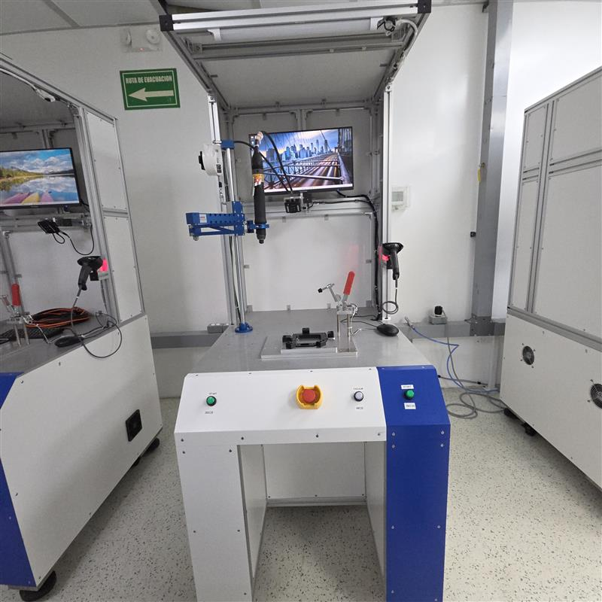

Dentro del equipo
 |  |  |  |  |  |  |  | FUENTES Y TIPOS DE ENERGIA ALMACENADA
 |  |  |  |  |  |  |  |  | LIBERACION ELECTRICA | Localiza, desconecta y libera toda la energía eléctrica almacenada. Permite o espera, si tienes capacitores, estos se descargan en un tiempo de 2 a 5 minutos.




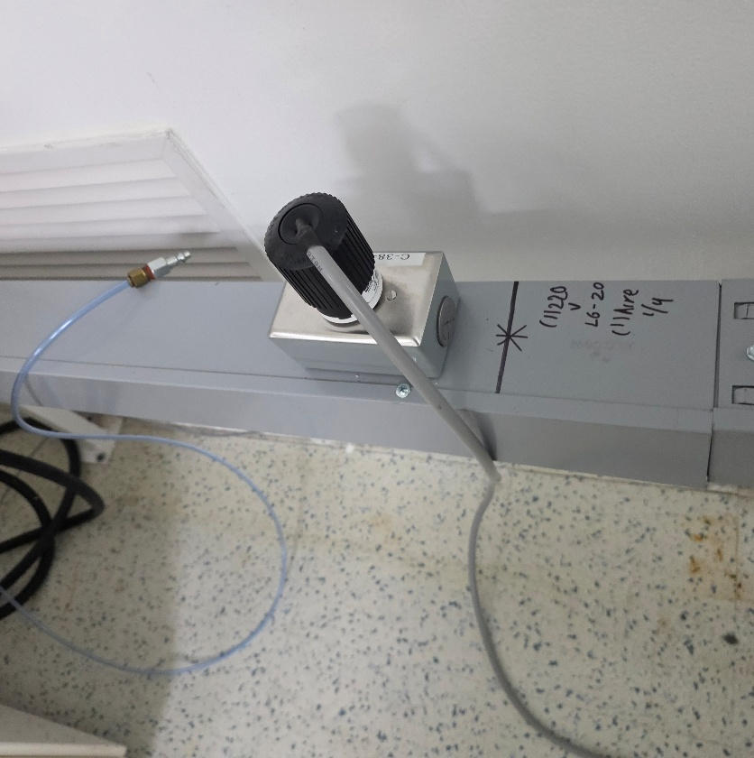
 |  |  |  |  |  |  |  | UBICACION DE BLOQUEO
 |  |  |  |  |  |  |  |  | BLOQUEO ENERGIA ELECTRICA | 220 V

 |  |  |  |  |  |  |  | IDENTIFICACION DE DISPOSITIVOS
 |  |  |  |  |  |  |  |  | Caja de conexión rapida |  |  | NUMERO DE CANDADOS A UTILIZAR
 |  |  |  |  |  |  |  |  | Valvula de esfera |  |  | 1

 |  |  |  |  |  |  |  | Instruciones para el retorno del equipo o maquinaria a servicio
 |  |  |  |  |  |  |  | Antes de entregar el equipo al usuario verifique lo siguiente: Todas las partes del equipo o maquinaría están en su sitio, conectadas y aseguradas correctamente. Guardas, interlocks, cortinas de luz y otros dispositivos de seguridad han sido reinstalados y su funcionamiento ha sido probado exitosamente. El equipo no se entrega en modo mantenimiento

PROCESO SOFT LOTO

Verificar que al abrir la puerta o guarda el o los Interlock desactive las partes en movimiento asi como asegurar que no exista alguna energia residual

 |  |  |  |  |  |  |  | EQUIPO DE PROTECCION PERSONAL |  |  | Equipo de protección ESD
 |  |  |  |  |  |  |  |  | Zapato de seguridad |  |  | Requerido
 |  |  |  |  |  |  |  |  | Guantes de latex |  |  | No requerido
 |  |  |  |  |  |  |  |  |  |  |  | Prohibido
AUTORIZACIÓN HSE: | Trsitan Rodriguez / EHS | Creado por INGENIERIA | Joaquin Marquez / Automatizacion |  | Revisado por SME | Andres Perez / SME | Revisiones Anuales o MoC : (Colocar Etiqueta) | Marcar la renovacion anual con una etiqueta si no hay cambio o modificaciones

FECHA : | 10-Sep-2025 | FECHA : | 10-Sep-2025 |  | FECHA : | 10-Sep-2025
 |  |  |  |  |  |  |  | No. Documento: 16-HS00-8018-00477 |  |  | Revisión A

Definiciones
Definiciones |  | 16-HS80-8000-00006 Rev.C

SOFT LOTO: | Uso de un enclavamiento para garantizar que la maquinaria / sistema no se inicie mientras se realizan tareas menores
LOTO: | Bloqueo de fuentes de energia y la liberacion de estas
Paro de emergencia : | Dispositivo para equipos de parada de emergencia y elimina la energía de fuentes de peligro (eléctricas, hidráulicas, neumáticas, químicas, etc.) NOTA: No es un dispositivo para bloqueo en actividades de mantenimiento , funcionamiento estandar , es una medida de protección adicional, No lo es y No debe utilizarse como sustituto de la protección adecuada del equipo
Liberacion: | Purgar toda la energia almacenada en lineas o equipo
Bloqueo: | La colocación de un candado con llave en un dispositivo de aislamiento de energía
Energía almacenada (residual): | Es la energía del sistema que no se está utilizando pero esta presente para realizar el trabajo.
Energía: | Capacidad que tiene los cuerpos para producir un trabajo en forma de movimiento, luz, calor, etc.
Tareas o servicios menores : | Son las actividades que se realizan dentro de las actividades rutinarias, operación normal , son actividades para proceso productivo y NO incluye los mantenimientos
 Ejemplos de algunas energías almacenadas (residuales):

Simbologia
LG
Claves |  |  |  |  |  |  |  | 16-HS80-8000-00006 Rev.C
Tipos de Energía Principales y Secundarios. |  | Tipos de Energía Almacenadas. |  |  | Equipo de protección personal
Eléctrica | Localiza toda la energía eléctrica alterna o la energía eléctrica directa. Breaker , Switch, conectores. Aísla todo el suministro de energía eléctrica. |  | Liberación de Gas | Localiza todas las válvulas principales, secundarias. Libera la presión residual de la línea o acumulada. |  | Protección de vista contra proyecciones | Guantes impermeables contra líquidos base agua
CG
Neumática | Localiza todas las válvulas principales, secundarias, haga una desconección apropiada, aísla el suministro de aire comprimido. |  | Control de Gravedad | Inserta "pins" o bloques para prevenir movimientos verticales. |  | Protección de cara y vista contra salpicaduras | Guantes impermeables contra líquidos orgánicos
CM
Bomba Hidráulica | Busque y desconecte las fuentes de energía de la bomba hidráulica. Aísle el motor de la bomba hidráulica. |  | Control de Movimiento | Inserta "pins" o bloques para prevenir movimientos horizontales o verticales, asegurando liberar las energias potenciales que puedan existir, como energias mecanicas, cineticas de gravedad en otras |  | Protección de la vista contra salpicaduras | Guantes de trabajo con protección anticorte
DR
LH
Línea Hidráulica | Localiza válvula principal. Libera la presión residual hidráulica acumulada. |  | Disipación de Rotación | Localiza todas las partes rotativas de la máquina. Asegura que todas esas partes se detengan al 100% al momento de aplicar LOTO. Asi como liberar las energias potenciales que puedan existir, como energias mecanicas, cineticas de gravedad en otras |  | Protección de cara y vista para actividades de soldadura | Guantes de trabajo con protección anticorte
Agua | Localiza todas las válvulas principales, secundarias. Libera agua residual de las líneas incluyendo las de vueltas y retornos. |  | Liberación Hidráulica | Localiza válvula principal. Libera la presión residual hidráulica acumulada. |  | Protección auditiva | Guantes de acción aislante eléctrico
LA
Gas | Localiza todas las válvulas principales, secundarias. Libera la presión residual de la línea o acumulada. |  | Liberación de Agua | Localiza todas las válvulas principales, secundarias. Libera agua residual de las líneas incluyendo las de vueltas y retornos. |  | Zapatos de seguridad con protección para dedos | Chaleco reflejante
LN
Químicos o Refrigerantes | Localiza todas las válvulas principales, secundarias. Libera residuos de químicos, refrigerantes, de las líneas incluyendo las de vueltas y retornos. |  | Liberación Neumática | Localiza todas las válvulas principales, secundarias. Libera todo el aire residual comprimido. |  | Zapatos de seguridad dielétricos | Protección contra caídas
LC
Vapor | Localiza todas las válvulas principales, secundarias. Libera la presión residual de vapor en todas las líneas, vueltas y retornos. |  | Liberación de Químicos o Refrigerantes | Localiza todas las válvulas principales, secundarias. Libera residuos de químicos, refrigerantes, de las líneas incluyendo las de vueltas y retornos. |  | Protección de cabeza contra impactos | Protección contra particulas
LE
 |  |  | Liberación Eléctrica | Localiza, desconecta y libera toda la energía eléctrica almacenada. Permite o espera que si tienes capacitares estos se descargan en un tiempo de 2 a 5 minutos. |  | Traje completo contra salpicaduras y polvos | Protección contra vapores y nieblas ácidas
LV
 |  |  | Liberación de Vapor | Localiza todas las válvulas principales, secundarias. Libera la presión residual de vapor en todas las líneas, vueltas y retornos. |  | Protección contra arco eléctrico | Protección contra vapores y nieblas alcalinas
DT
 |  |  | Disipación Termal | Precaución si la temperatura esta por encima de 105 °F(40.5 C) por su seguridad permita que se enfríe, antes de iniciar la aplicación de LOTO. |  | Mandil contra salpicaduras | Protección contra vapores y nieblas orgánicas

